Sheet1

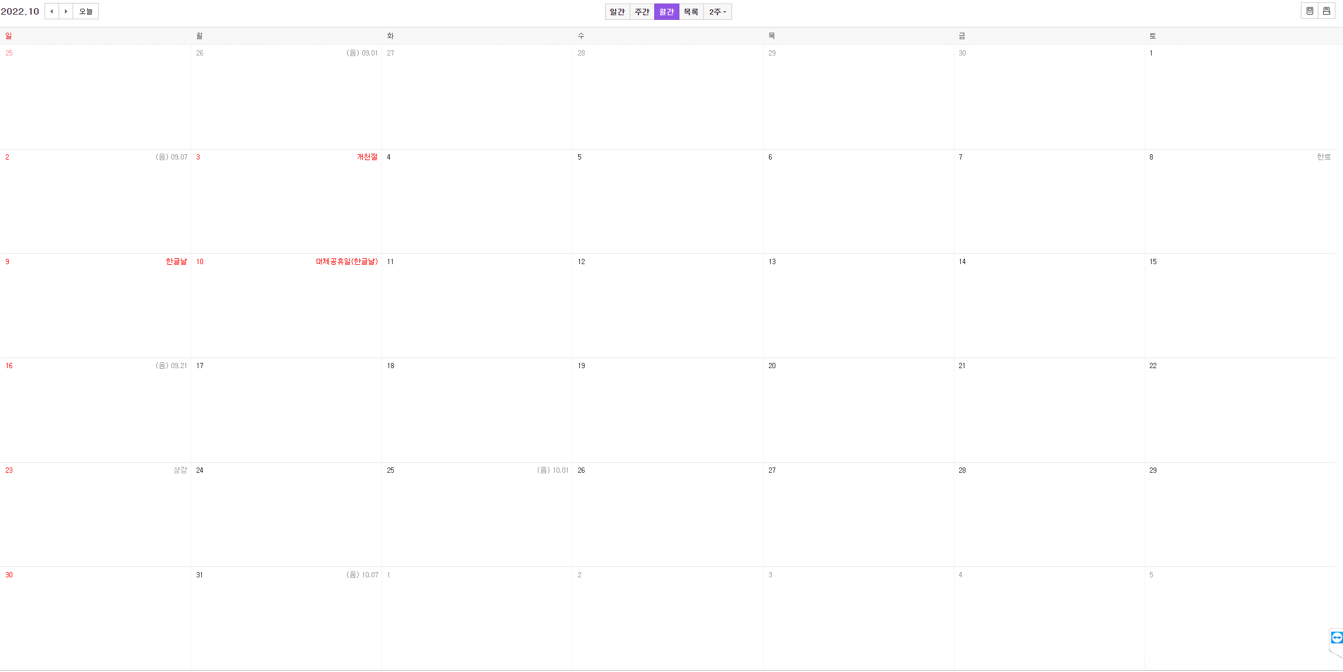

202209
지금까지한거 짜잔 완성
추가R&D

컨셉기획서
빌리지를 완성
플레이어 토끼, 농사 애니메이션
외양간

시스템 기획서
초안 발표

맵색칠공부하기
씬이동구현
각각씬 작업
회의 저녁 9시

맵찍기 구도만

발표
각각씬 작업
씬이동 구현
각각의 씬에 메인작업해야됨

 | 씬15개 | 9월
 |  |  | 10월

